상품제안서
큐브형 메모잇 베이직(주문제작형) | 상품코드: S05326

 |  |  |  |  |  |  | 02-713-8555 | www.synergygift.co.kr
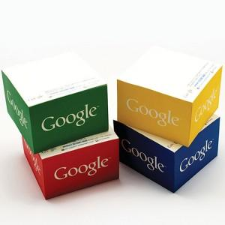

【상세/제작정보】 | 측면쪽 디자인을 부곽

【인쇄/포장옵션】 | 풀칼라 / 포장불가능

【공급단가】 | 수량 | 500~ | 1,000~ | 3,000~ | 5,000~ | 10,000~
*VAT별도 | 4cm | 4,350원 | 3,250원 | 2,860원 | 2,670원 | 2,460원
 | 5cm | 4,740원 | 3,620원 | 3,210원 | 3,020원 | 2,800원

【상품 URL】 | https://www.synergygift.co.kr:443/src/goods_detail.php?gdno=5665

